Данные
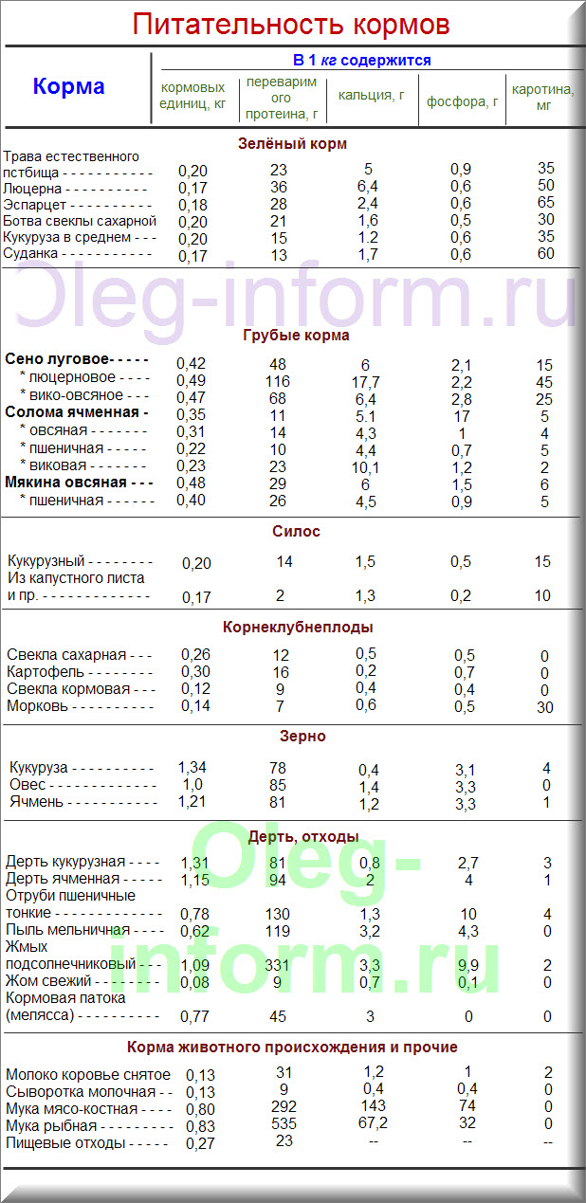
Норма при откорме
к.е. | протеина | соли | кальций | фосфор | каротин
8 | 800 грамм | 40 грамм | 45 грамм | 25 грамм | 60 грамм
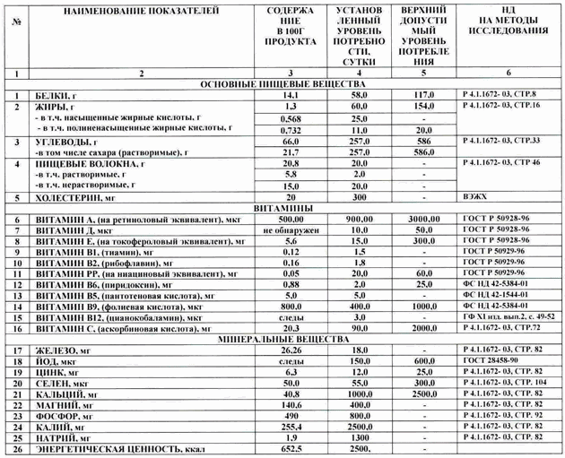
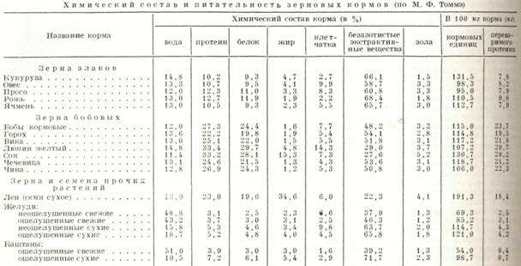
Таблица кормовых единиц (к.е.)
Наименование корма | к.е. в кг корма | протеина | жиры | клетчатка
хлопковый шрот | 1 | 0.4 | 1 | 0.25
хлопковая шелуха | 0.8 | 0.04 | 1 | 0.25
кукуруза | 1.3 | 0.075
пшеница | 1.2 | 0.1
отруби | 0.7 | 0.12
солома | 0.2
овощи | 0.1
корзинка подсолнуха | 0.5 | 0.05 | 0.04

Корнеплоды | В 1 кг корма содержится ( в среднем), г
 | корм. ед. | перева-римого протеина | Ca | P | клетчатки | каротина, мг | сахара | сухого вещества
Картофель | 0.29 | 14.9 | 0.4 | 0.5 | 7.9 | - | 15 | 240
Турнепс | 0.11 | 10 | 0.7 | 0.5 | 18.2 | - | 20 | 108
Брюква | 0.12 | 8.9 | 0.6 | 0.5 | 14.2 | - | 50 | 110
Морковь | 0.15 | 9.1 | 0.5 | 0.5 | 16.6 | 225 | 55 | 130
Свекла кормовая | 0.16 | 9.8 | 0.4 | 0.3 | 10.5 | - | 64 | 125
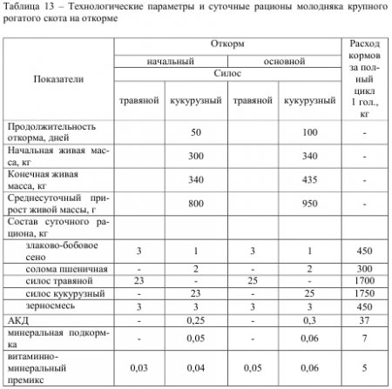
корма | В 1 кг корма содержится
 | перев. белка в г | крахм. эквива-лентов | корм. един.
Клевер в цвету | 20 | 0.1 | 0.2
Люцерна | 20 | 0.1 | 0.2
Кукуруза зеленая | 10 | 0.09 | 0.1
Сено луговое | 30 | 0.24 | 0.4
" степное | 40 | 0.34 | 0.6
Силос подсол-нечниковый | 40 | 0.35 | 0.6
Силос кукурузный | 10 | 0.08 | 0.1
Солома озимая |  | 0.11 | 0.2
Солома яровая | 10 | 0.17 | 0.3
Мякина озимых | 10 | 0.22 | 0.4
Мякина яровых | 10 | 0.24 | 0.4
Свекла кормовая |  | 0.06 | 0.1
Картофель | 10 | 0.2 | 0.3
Овес | 70 | 0.6 | 1
Отруби | 90 | 0.43 | 0.7
Жмых подсол-нечниковый | 310 | 0.68 | 1.1
Кукуруза в зерне | 66 | 0.8 | 1.2
Льнян. жмых | 272 | 0.7 | 1.1
Мельничная пыль средн. | 40 | 0.35 | 0.6

